Loan
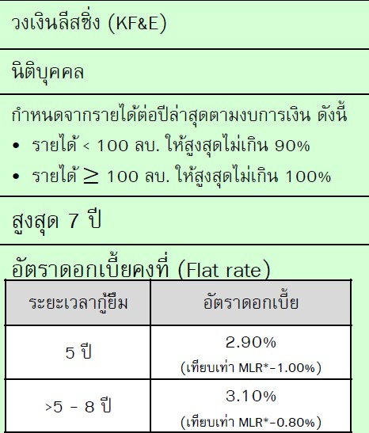
ยอดลงทุน | 5,100,000.00
ยอดเงินกู้
ดอกเบี้ยคงที่ต่อปี | 2.90%
ระยะเวลา (ปี) | 5.00
จำนวนงวด (เดือน)
ดอกเบี้ยรวมทั้งหมด
ยอดหนี้รวม (ต้น+ดอก)
ค่างวดต่อเดือน
ค่างวดต่อปี

กราฟสรุป cashflow
กระแสเงินสดของธุรกิจ
ปีที่ 2 | (6,120)
ปีที่ 3 | 1,885
ปีที่ 4 | 2,596
ปีที่ 5 | 2,721
 | 2,851
 | 3,122

